Munka1
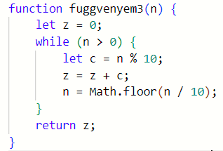
n | z | n>0 | n%10 |c | Math.floor(n/10) | ki | mit csinál a program?
1234 | 4 | 1234>0 | igaz | 1234%10 | 4 | 1234/10 | 123
123 | 7 | 123>0 | igaz | 123%10 | 3 | 123/10 | 12
12 | 9 | 12>0 | igaz | 12%10 | 2 | 12/10 | 1
1 | 10 | 1>0 | igaz | 1%10 | 1 | 1/10 | 0
0 | 10 | FALSE | - | 0

